PICTURE
MENU
EXIT
MANUAL
AUTO
LENGTH
mm
OK
NG
RETRY
CYLINDER CHECK
LAMP
MIN
MAX
DRAWING
PICTURE
DRAWING
PICTURE
OK
NG
OUTER DIAMETER
mm
RETRY
MIN
MAX
CALIPER CHECK
LAMP
NEXT
BẢNG DỮ LiỆU KiỂM TRA SẢN PHẨM SIZE 16 & 20
No. | INSPECTION DATA |  | KÍCH THƯỚC KiỂM TRA |  | KÍCH THƯỚC KiỂM TRA | TẦN SUẤT KiỂM TRA | DỤNG CỤ KiỂM TRA | 1 | Start switch
1 | Checking inner diameter by go_nogo pin (d) |  | Kiểm tra đường kính trong bằng trục thử (d) |  | d | 1/1 | Trục thử | 2 | Outer diameter check | OK
2 | Checking outer diameter by measuring jig (D) |  | Kiểm tra đường kính ngoài bằng đồ gá đo (D) |  | D | 1/1 | Đồ gá | 3 | Cylinder close
3 | Checking length by measuring jig (L) |  | Kiểm tra chiều dài bằng đồ gá đo (L) |  | L | 1/1 |  | 4 | Caliper check | OK or NG | Lamp
4 | Checking inner diameter of groove by caliper (d2) |  | Kiểm tra đường kính rãnh trong bằng caliper rãnh (d2) |  | d2 | 1/5 | Caliper rãnh | 5 | Cylinder open
5 | Checking limit diameter of inner groove by caliper (d1) |  | Kiểm tra đường kính chặn rãnh trong (d1) |  | d1 | 1/5 | Thước cặp | 6 | Finish
6 | Checking distance of inner groove by caliper (T) |  | Kiểm tra khoảng cách rãnh trong (T) |  | T | 1/10
7 | Checking diameter of outer groove by caliper (D1) |  | Kiểm tra đường kính rãnh ngoài (D1) |  | D1 | 1/10
8 | Checking width of outer groove by caliper (W) |  | Kiểm tra bề rộng rãnh ngoài (W) |  | W | 1/10
9 | Checking distance of outer groove by caliper (L1) |  | Kiểm tra khoảng cách rãnh ngoài (L1) |  | L1 | 1/10
10 | Checking distance between outer grooves by caliper (L2) |  | Kiểm tra khoảng cách rãnh ngoài (L2) |  | L2 | 1/10
11 | Checking distance between outer grooves by caliper (L3) |  | Kiểm tra khoảng cách rãnh ngoài (L3) |  | L3 | 1/10
THỨ TỰ | CHI TiẾT KiỂM TRA | NỘI DUNG KiỂM TRA | BẢN VẼ
1 | Chi tiết thứ 1 | d ; D ; L ; d1 | 
2 | Chi tiết thứ 2 | d ; D ; L ; d2
3 | Chi tiết thứ 3 | d ; D ; L ; T
4 | Chi tiết thứ 4 | d ; D ; L ; D1 ; W
5 | Chi tiết thứ 5 | d ; D ; L
6 | Chi tiết thứ 6 | d ; D ; L ; d1
7 | Chi tiết thứ 7 | d ; D ; L ; d2
8 | Chi tiết thứ 8 | d ; D ; L ; L1 ; L2 ; L3
9 | Chi tiết thứ 9 | d ; D ; L
10 | Chi tiết thứ 10 | d ; D ; L

TYPE | CODE | DRAWING | PICTURE | Φd | ΦD & L |  | Φd1 | Φd2 |  | T |  | ΦD1 | W | L1 | L2
SHORT (S) | LMUT |  | 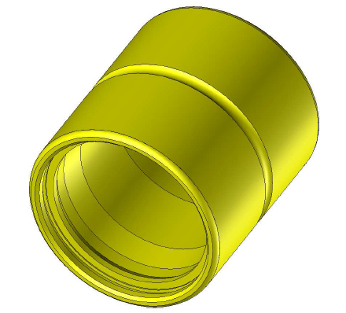 | 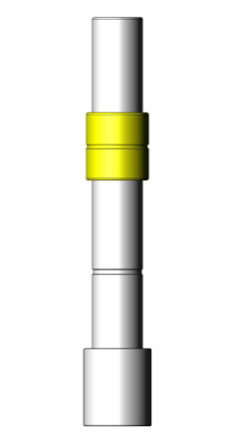 | 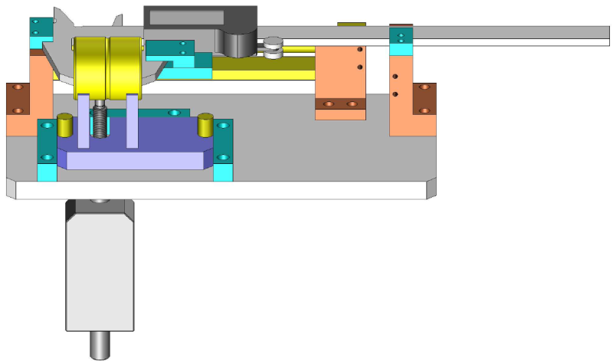
STROKE BUSH | LBU
 | LBHF
 | LBHI |  | 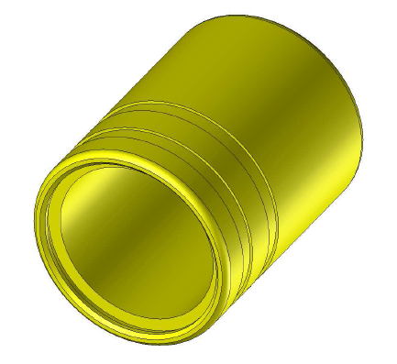 |  | 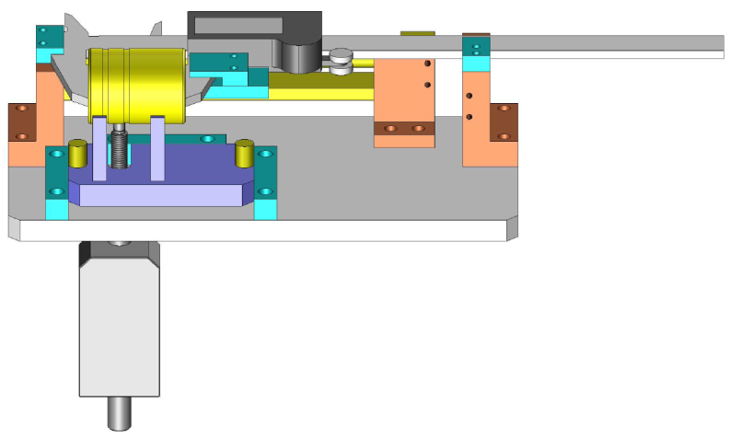
SINGLE (Si) | LMU |  | 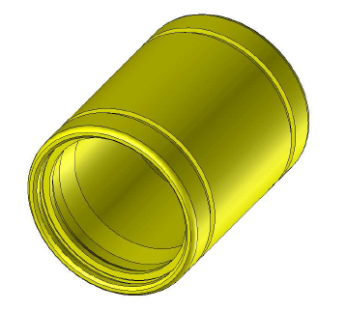 |  | 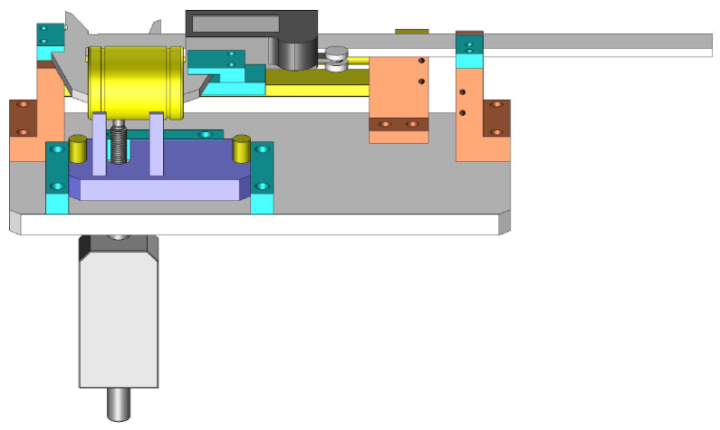
 | LHF |  | 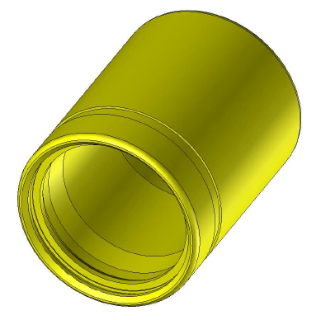 |  | 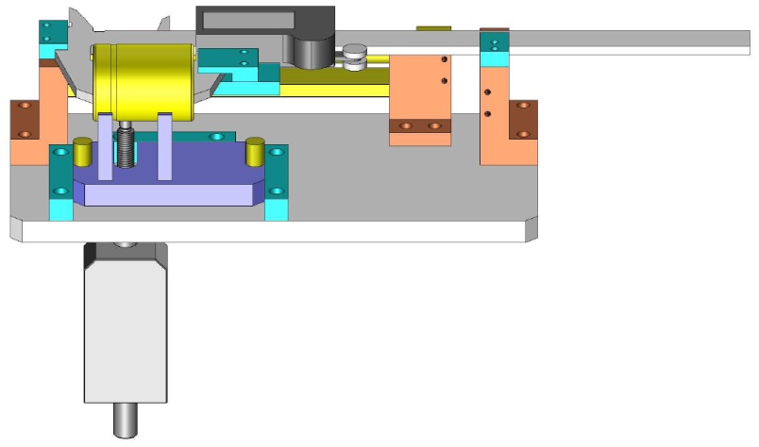
 | LHI |  | 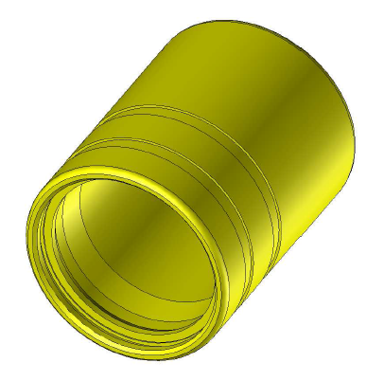
EGBL | EGBL |  | 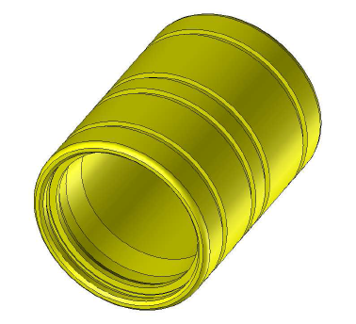 |  | 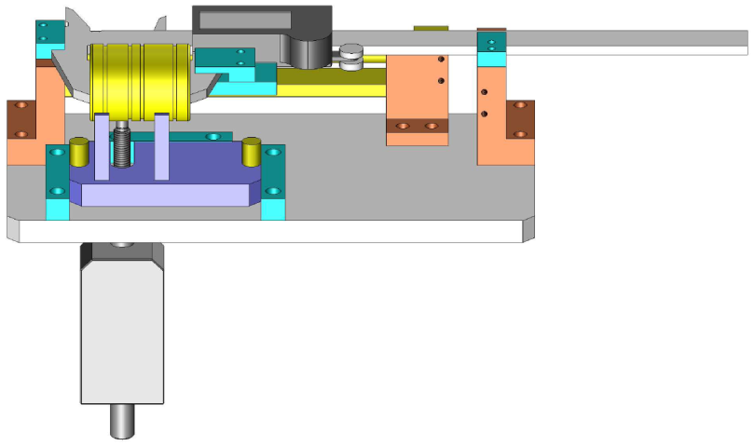
MIDDLE (M) | LMU |  | 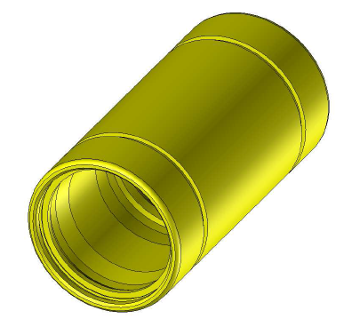 |  | 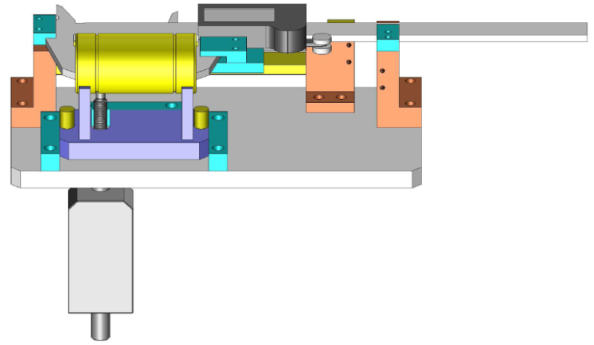
 | LHF |  | 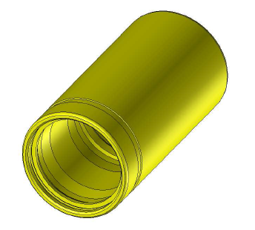 |  | 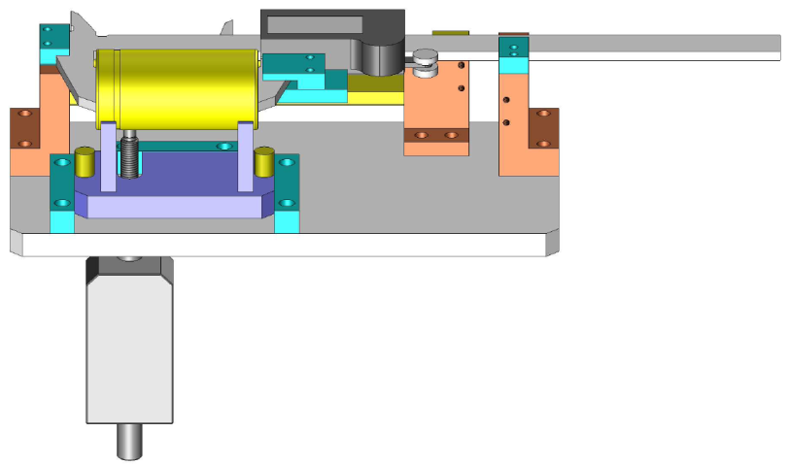
 | LHI |  | 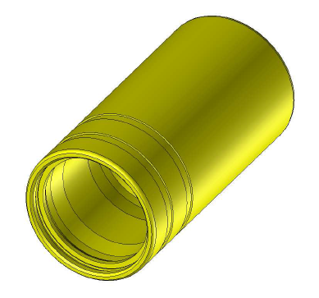 |  | 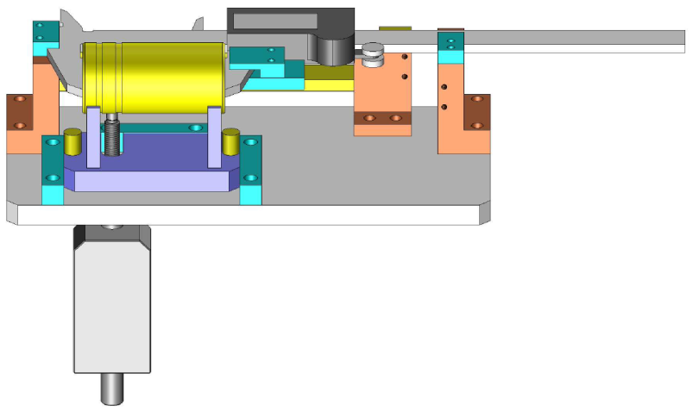
 | LHM |  | 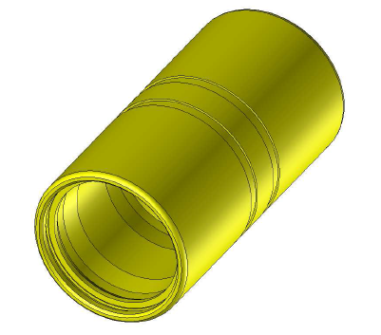 |  | 
DOUBLE (D) | LMU |  |  |  | 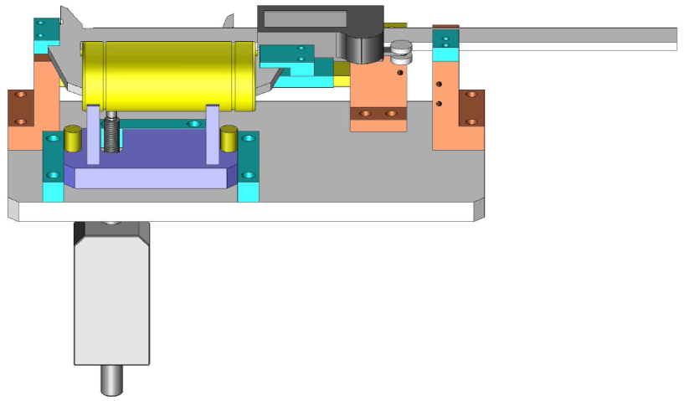
 | LHF |  |  |  | 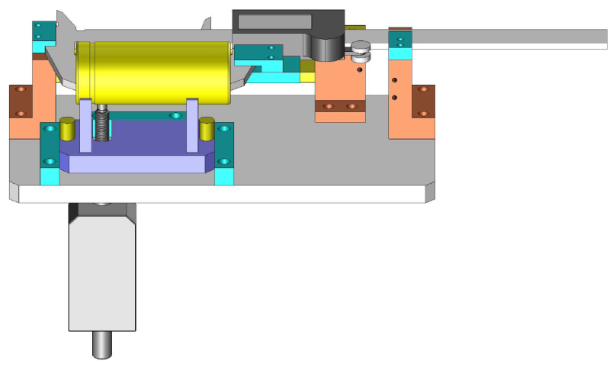
 | LHI |  |  |  | 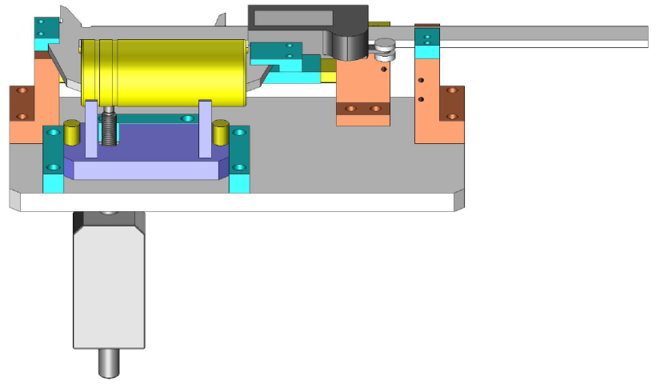
 | LHM |  |  |  | 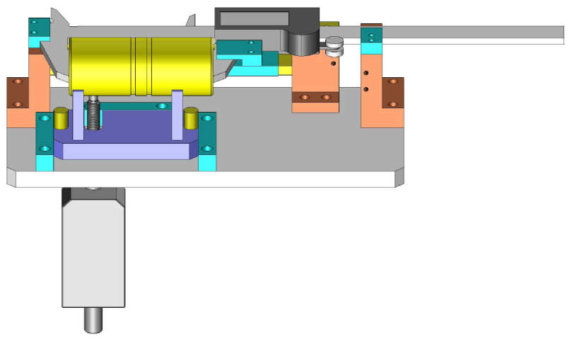

IPAD
BẢNG HiỂN THỊ TRÊN IPAD
THÔNG TIN NHÂN VIÊN |  |  |  |  |  |  | THÔNG TIN SẢN PHẨM |  |  | THÔNG TIN MÁY GIA CÔNG
MSNV |  | **** |  |  | HÌNH ẢNH NV |  | TÊN SP | **** | HÌNH ẢNH SP | TÊN MÁY |  | ****
 |  |  |  |  |  |  | PO | **** |  | LINE |  | ****
TÊN NV |  | **** |  |  |  |  | LOT No. | **** |  | CÔNG ĐOẠN |  | ****
 |  |  |  |  |  |  | SỐ LƯỢNG | **** |  | CA LV |  | ****
CÔNG ĐOẠN KiỂM TRA |  |  |  |  |  |  | CÔNG ĐOẠN ĐO |  |  | 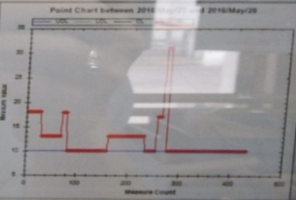 POINT CHART
KÝ HiỆU | CÔNG ĐOẠN | GT MIN | GT MAX | OK | NG | SỐ LƯỢNG | ****
ΦD | Kiểm tra đường kính ngoài bằng đồ gá đo | **** | **** | **** | **** | * | GT MIN | GT ĐO | GT MAX
L | Kiểm tra chiều dài bằng đồ gá đo | **** | **** |  |  | *
Φd1 | Kiểm tra đường kính chặn rãnh trong | **** | **** |  |  | *
Φd2 | Kiểm tra đường kính rãnh trong bằng caliper rãnh | **** | **** |  |  | * | **** | **** | ****
T | Kiểm tra khoảng cách rãnh trong | **** | **** |  |  | * | HÌNH ẢNH THAO TÁC
ΦD1 | Kiểm tra đường kính rãnh ngoài | **** | **** |  |  | *
W | Kiểm tra bề rộng rãnh ngoài | **** | **** |  |  | *
L1 | Kiểm tra khoảng cách rãnh ngoài | **** | **** |  |  | *
L2 | Kiểm tra khoảng cách rãnh ngoài | **** | **** |  |  | *
L3 | Kiểm tra khoảng cách rãnh ngoài | **** | **** |  |  | *
BẢNG SỐ LiỆU
 |  |  |  |  |  |  | HÌNH ẢNH KÝ HiỆU KiỂM TRA |  |  | SỐ LƯỢNG ĐÃ ĐO |  | ****

 |  |  |  |  |  |  |  |  |  | XÁC NHẬN HOÀN THÀNH

 |  |  |  |  |  |  |  |  |  | NG | OK | NEXT

THỨ TỰ | CHI TiẾT KiỂM TRA | NỘI DUNG KiỂM TRA |  |  | BẢNG HiỂN THỊ TRÊN IPAD CÁC KÍCH THƯỚC ĐO THEO THỨ TỰ CHI TiẾT GIA CÔNG
1 | Chi tiết thứ 1 | ΦD |  |  | Kiểm tra đường kính ngoài bằng đồ gá đo
 |  | L |  |  | Kiểm tra chiều dài bằng đồ gá đo
 |  | Φd1 |  |  | Kiểm tra đường kính chặn rãnh trong
2 | Chi tiết thứ 2 | ΦD |  |  | Kiểm tra đường kính ngoài bằng đồ gá đo
 |  | L |  |  | Kiểm tra chiều dài bằng đồ gá đo
 |  | Φd2 |  |  | Kiểm tra đường kính rãnh trong bằng caliper rãnh (đo bằng tay, không hiển thị trên IPAD)
3 | Chi tiết thứ 3 | ΦD |  |  | Kiểm tra đường kính ngoài bằng đồ gá đo
 |  | L |  |  | Kiểm tra chiều dài bằng đồ gá đo
 |  | T |  |  | Kiểm tra khoảng cách rãnh trong
4 | Chi tiết thứ 4 | ΦD |  |  | Kiểm tra đường kính ngoài bằng đồ gá đo
 |  | L |  |  | Kiểm tra chiều dài bằng đồ gá đo
 |  | ΦD1 |  |  | Kiểm tra đường kính rãnh ngoài
 |  | W |  |  | Kiểm tra bề rộng rãnh ngoài
5 | Chi tiết thứ 5 | ΦD |  |  | Kiểm tra đường kính ngoài bằng đồ gá đo
 |  | L |  |  | Kiểm tra chiều dài bằng đồ gá đo
6 | Chi tiết thứ 6 | ΦD |  |  | Kiểm tra đường kính ngoài bằng đồ gá đo
 |  | L |  |  | Kiểm tra chiều dài bằng đồ gá đo
 |  | Φd1 |  |  | Kiểm tra đường kính chặn rãnh trong
7 | Chi tiết thứ 7 | ΦD |  |  | Kiểm tra đường kính ngoài bằng đồ gá đo
 |  | L |  |  | Kiểm tra chiều dài bằng đồ gá đo
 |  | Φd2 |  |  | Kiểm tra đường kính rãnh trong bằng caliper rãnh (đo bằng tay, không hiển thị trên IPAD)
8 | Chi tiết thứ 8 | ΦD |  |  | Kiểm tra đường kính ngoài bằng đồ gá đo
 |  | L |  |  | Kiểm tra chiều dài bằng đồ gá đo
 |  | L1 |  |  | Kiểm tra khoảng cách rãnh ngoài
 |  | L2 |  |  | Kiểm tra khoảng cách rãnh ngoài
 |  | L3 |  |  | Kiểm tra khoảng cách rãnh ngoài
9 | Chi tiết thứ 9 | ΦD |  |  | Kiểm tra đường kính ngoài bằng đồ gá đo
 |  | L |  |  | Kiểm tra chiều dài bằng đồ gá đo
10 | Chi tiết thứ 10 | ΦD |  |  | Kiểm tra đường kính ngoài bằng đồ gá đo
 |  | L |  |  | Kiểm tra chiều dài bằng đồ gá đo

